Лист1
🧾 Тест‑план: Автоматизированная проверка API регистрации нотариуса (PHP)

Раздел | Описание
Название | Тест‑план: Автотест на регистрацию нотариуса через REST API
Цель тестирования | Разработать и выполнить автоматизированный тест на языке PHP для проверки корректной работы метода /api/v1/account/register
Объект тестирования | REST API: POST https://go.dev-01.ru/api/v1/account/register
Функциональность | Проверка успешной регистрации с валидными данными
 | Обработка ошибок при отсутствии обязательных полей
 | Обработка ошибок при неправильных форматах (email, телефон)
Окружение | OS: Windows 10
 | PHP 8.2 CLI
 | Файл автотеста: register_test.php
 | IDE: Notepad++ / VS Code
Инструменты | PHP (cURL + json_encode)
 | Postman (для отладки API вручную)
Типы тестирования | Функциональное, API‑тестирование, позитивные и негативные сценарии
Источники требований | OpenAPI документация: https://go.dev-01.ru/api/documentation/v1_account.yml

Версия API | v1 (метод /register, контекст: аккаунт нотариуса)
Тестовые данные (валидационные) | ФИО: строка (например, Алексей Владиславович Даманин)
 | email: уникальный (например, testXXXX@mail.ru)
 | phone: строка в формате +7 9XX XXX XX XX
 | refovod_code: строка "334"
 | password: не менее 7 символов, например TestPass817!
Параметры запроса | Отправка JSON с полями: name, patronymic, surname, phone, email, address, refovod_code, password
Ожидаемый результат | При валидных данных: HTTP‑код 201 и JSON с полем login_link
 | При ошибке: HTTP‑код 400 / 401 / 409 и JSON с полем reason
Критерии успеха | Ответ 201 и ссылка login_link в теле
 | Сообщения об ошибках должны быть информативными при некорректных данных
Ограничения / Риски | Пока неизвестно, требуется ли авторизация / токен
 | На email нельзя отправить письмо в автотесте
 | Могут быть ограничения на повторную регистрацию одного email
Примечания | Автотест будет разработан как консольный PHP‑скрипт, без использования внешних фреймворков

Наименование тест-кейса
Успешная регистрация нотариуса через API — 201 Created и login_link в ответе

Наименование | Предусловие
Задача тест-кейса | Проверить, что PHP-скрипт register_test.php корректно отправляет POST-запрос на регистрацию, получает HTTP 201 и login_link в теле ответа
Предварительные действия до начала работы с кейсом | Открыть консоль и перейти в папку C:\Users\ADamanin\Documents\php-tests
 | Убедиться, что установлен PHP 8.2+
 | Убедиться, что файл register_test.php содержит корректный JSON и URL
 | Проверить уникальность email и корректность всех полей
 | Запустить скрипт командой: php register_test.php

Тест-кейс
Название теста | Условия воспроизведения | Ожидаемый результат |  | Фактический результат |  |  |  | Статус
Регистрация (валидные данные) | Отправить валидные ФИО, email: testregisterphp@maildrop.cc, телефон, адрес, пароль, согласие | HTTP 201, login_link в ответе |  | Сервер вернул HTTP 201. В ответе — login_link. Письмо на email не поступило |  |  |  | ✖
Регистрация с дефисом в фамилии | Указать фамилию = Даманин-Даманин, остальные данные валидные | HTTP 201, login_link в ответе |  | Сервер вернул HTTP 201. Регистрация успешна |  |  |  | ✔
Email уже существует | Повторная регистрация с тем же email | Ошибка 'Пользователь уже существует' |  | Сообщение появилось |  |  |  | ✔
Некорректный email | email = 'fanafafalo@mail' | Ошибка 'Неверный формат' |  | Ошибка отображается |  |  |  | ✔
Короткий пароль | пароль = '12345' | Ошибка 'Слишком короткий пароль' |  | Ошибка отображается |  |  |  | ✔
Телефон с буквами | телефон = 'abc123' | Ошибка 'Неверный формат телефона' |  | Ошибка отображается |  |  |  | ✔
Все поля пустые | Оставить все поля пустыми | Под каждым полем ошибка |  | Ошибка отображается |  |  |  | ✔
Email < 6 символов | email = 'a@m.ru' | Принимается |  | Принимается |  |  |  | ✔
Email = 254 символа | email длиной 254 символа | Принимается |  | Принимается |  |  |  | ✔
Телефон > 16 цифр | телефон = '8999888766654433' | Ошибка 'Превышен лимит' |  | Ошибка отображается |  |  |  | ✔
Адрес = 1 символ | адрес = 'А' | Ошибка 'Адрес слишком короткий' |  | Ошибка отображается |  |  |  | ✔
Email без @ | email = 'examplemail.ru' | Ошибка 'Неверный формат' |  | Ошибка отображается |  |  |  | ✔
Email с двойным @@ | email = 'exa@@mple.ru' | Ошибка 'Неверный формат' |  | Ошибка отображается |  |  |  | ✔
Телефон без +7 | телефон = '9207654321' | Ошибка или принимается |  | Ошибка отображается |  |  |  | ✔
Пароль без цифр | пароль = 'Password' | Ошибка 'Слишком простой пароль' |  | Ошибка отображается |  |  |  | ✔
Пароль без букв | пароль = '12345678' | Ошибка 'Слишком простой пароль' |  | Ошибка отображается |  |  |  | ✔
Поля с HTML-кодом | Ввести <script>alert(1)</script> | Ошибка: HTML-код не интерпретируется |  | HTML-код не интерпретируется, alert не появляется |  |  |  | ✔
Повторная отправка формы | Отправить запрос 2 раза подряд | Не создаёт 2 пользователя |  | Ошибка 409. Сообщение: "Аккаунт с таким email уже зарегистрирован" |  |  |  | ✔
Регистрация без согласия | Убрать чекбокс согласия | Ошибка 'Подтвердите согласие' |  | Ошибка отображается |  |  |  | ✔
Email с пробелами | email = 'exam ple@mail.ru' | Ошибка 'Неверный формат' |  | Ошибка отображается |  |  |  | ✔
Ошибка 500 сервера | Выключить сервер | Ошибка сервера |  | Ошибка отображается |  |  |  | ✔

🐞 Баг-репорт: BUG-003

ID | Название | Шаги воспроизведения | Ожидаемый результат | Фактический результат | Приоритет | Серьезность | Окружение | Дата
BUG-003 | Письмо с подтверждением регистрации не приходит на email | 1. Запустить register_test.php 2. Убедиться, что передан email: testregisterphp@maildrop.cc 3. Дождаться ответа 201 4. Проверить указанный email в Maildrop | На email должно прийти письмо с подтверждением | HTTP 201 приходит, в ответе есть login_link, но письмо на почту testregisterphp@maildrop.cc не поступает | Высокий | Критическая | OS: Windows 10, PHP 8.1, CLI | 2025-07-30

Результаты тестирования
Наименование |  | Результаты тестирования
Тип тестирования |  | Автоматизированное API-тестирование через PHP (cURL)
Кол-во шагов |  | 24
Пройдено успешно |  | 23
Найдено багов |  | 1 (BUG-003) — тест-кейсы: Регистрация (валидные данные), Повторная регистрация, Проверка e-mail
Основные проблемы |  | Не приходит письмо с подтверждением регистрации (email: testregisterphp@maildrop.cc)

Вывод
Вывод |  | Анализ
Автоматизированное API-тестирование (PHP) |  | В ходе автоматизированного тестирования API регистрации пользователя с использованием PHP (cURL и Basic Auth) было выполнено 24 тест-кейса. Из них успешно пройдено 23, зафиксирована 1 критическая ошибка (BUG-001) — письмо с подтверждением регистрации не поступает на указанный email. Проверены позитивные и негативные сценарии, включая валидацию email, телефона, пароля, а также XSS. Система корректно обрабатывает повторные регистрации — возвращается ошибка 409. Рекомендуется устранить проблему с отправкой писем и обеспечить уведомления об ошибках SMTP.

Дополнительные меры безопасности |  | Что было реализовано
Хранение логина и пароля вне кода |  | Создан файл .env, в котором заданы переменные BASIC_AUTH_USER=realuser и BASIC_AUTH_PASSWORD=truestrongpassword
Подключение библиотеки для работы с .env |  | Установлен пакет vlucas/phpdotenv с помощью Composer
Безопасная загрузка переменных окружения |  | В register_test.php подключён .env и используется getenv() вместо прямого указания логина/пароля
Защита от утечки чувствительных данных |  | Логин и пароль не видны в открытом коде, а файл .env можно добавить в .gitignore при публикации на GitHub
Возможность многократного переиспользования |  | Скрипт можно использовать с другими логинами и паролями без изменений в коде — достаточно обновить значения в .env

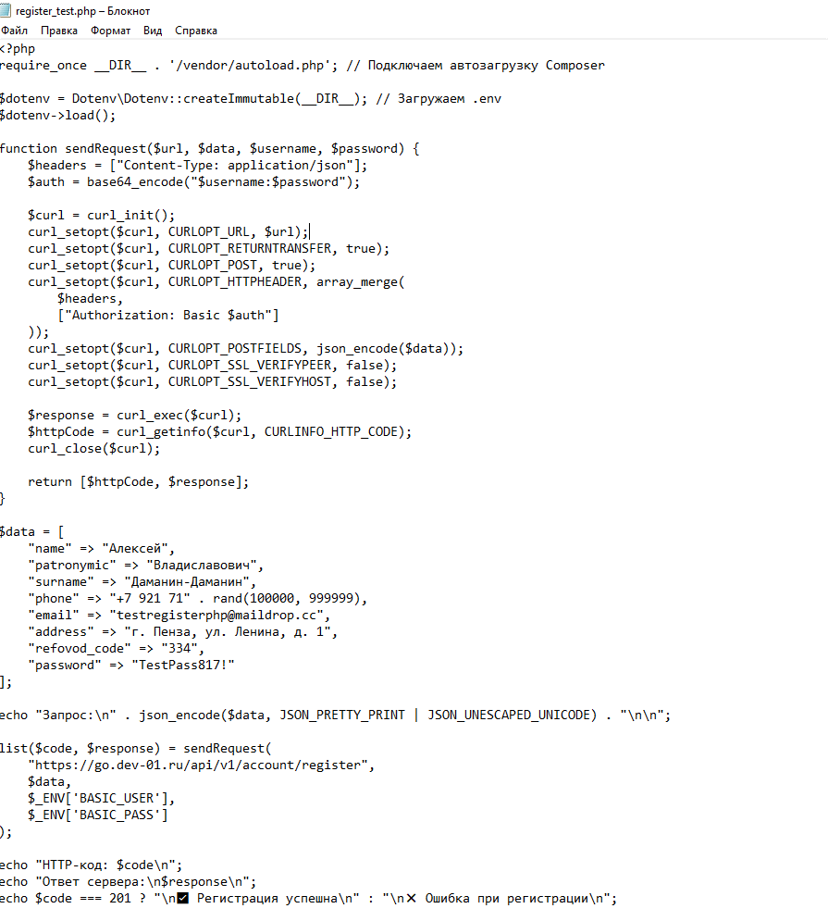

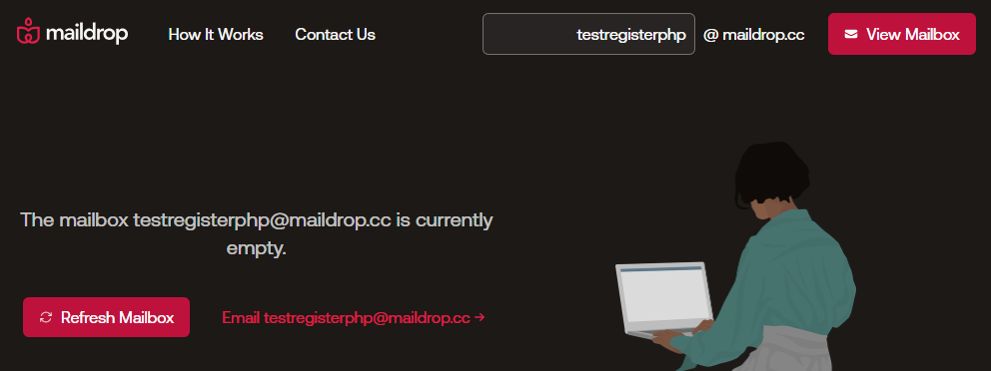

Дополнительно
Автотест был реализован в Postman с использованием встроенного языка JavaScript для написания тестов в разделе Tests. Это скриптовый код, выполняющийся после запроса, который проверяет: корректность статус-кода (pm.response.code) наличие нужного поля в теле ответа (pm.response.json()) Таким образом, автотест в Postman использует JavaScript внутри среды Postman. Предоставлен файл 3 API ATests.postman_collection.json — коллекция Postman с реализованным автотестом для REST API. Автотест выполняет регистрацию пользователя через внешний сервис https://go.dev-01.ru/api/v1/account/register методом POST. Применяется авторизация Basic Auth (логин: *****, пароль: ******). В тесте автоматически проверяются: - статус-код ответа 201 - наличие поля login_link в теле ответа Автотест размещён в разделе item > acc > Tests. Демонстрируется интеграционное тестирование API и взаимодействие с внешней системой.

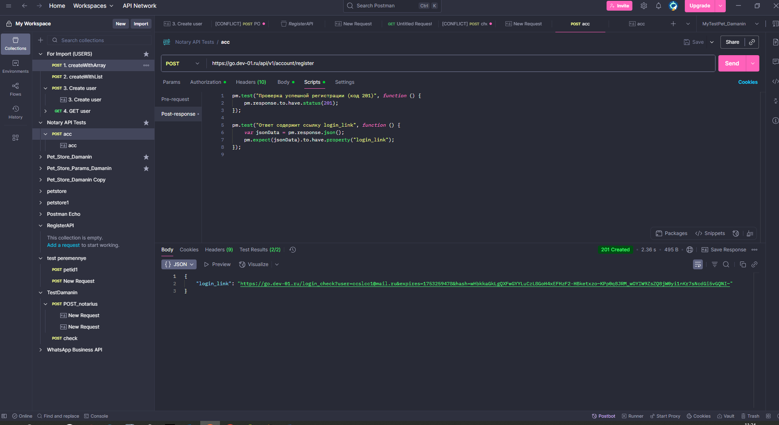

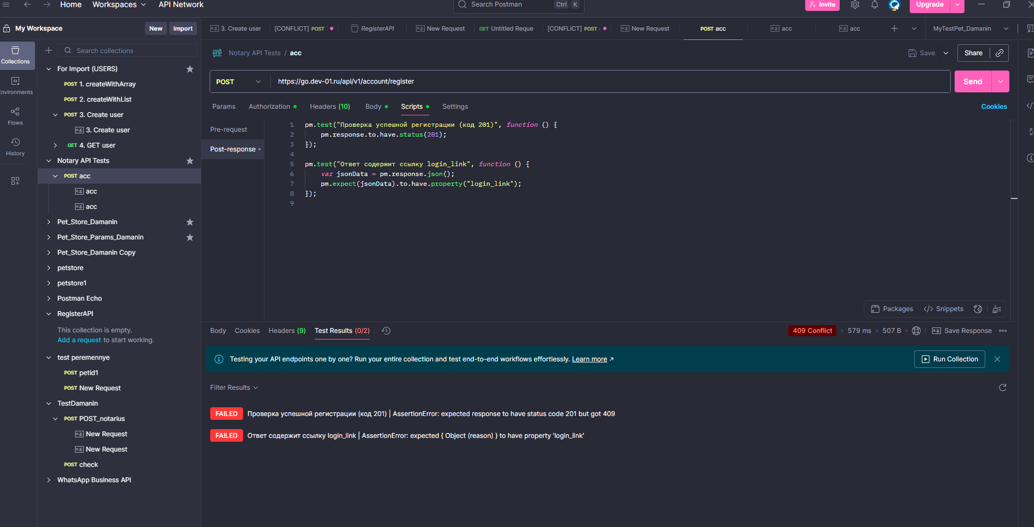
После повторного запроса получаем код ошибки 409

